Feuil1
 | Español | Português
 | 🌊✨ Descubre las Novedades 2023 de EGGER Flooring: resistentes al agua, duraderas y fáciles de instalar. ¡Una belleza intemporal en tus suelos! 💧🏠 Con la tecnología Aqua CLIC it!, son perfectas para cocinas, baños y pasillos. ¡No te preocupes por derrames, relájate y disfruta! 😉 #EGGERFlooring #SuelosResistentes #TecnologíaAquaCLICit | 🌊✨ Descubra as Novidades 2023 dos Pavimentos EGGER: resistentes à água, duráveis e fáceis de instalar. A beleza intemporal nos seus pavimentos! 💧🏠 Com a tecnologia Aqua CLIC it! , eles são perfeitos para o uso em cozinhas, casas de banho e hall de entrada. Não se preocupe com derrames, relaxe e aproveite! 😉 #EGGGERFlooring #PavimentosResistentes #TecnologiaAquaCLICit
 | 🎥🌊 ¡Sumérgete en la innovación de EGGER Flooring 2023! 💧 Descubre cómo nuestras novedades resisten al agua en baños, cocinas y pasillos gracias al sistema Aqua CLIC it! 🏠💦 Relájate y disfruta del vídeo, porque con EGGER, ¡solo es agua! 😉 #EGGERFlooring #Innovación2023 #AquaCLICit | 🎥🌊 Mergulhe na inovadora coleção da EGGER Flooring 2023! 💧 Descubra como as nossas novidades resistentes à água podem ser aplicadas em cozinhas, casas de banho e hall de entrada graças ao sistema de tecnologia Aqua CLIC it! 🏠💦 Relaxe e desfrute do vídeo, porque com os pavimentos EGGER, é apenas água! 😉#EGGERFlooring # Inovação2023 #AquaCLICit
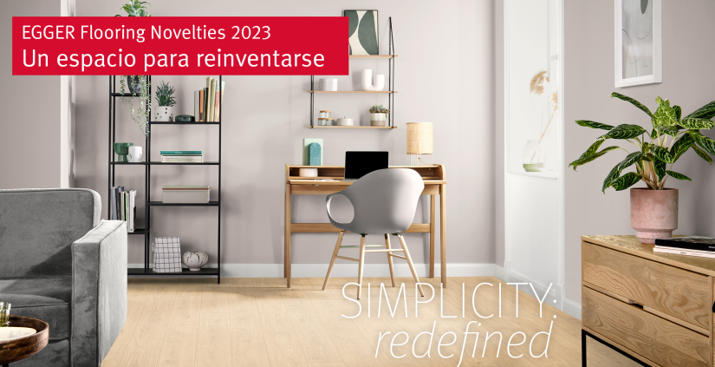 | ✨ Descubre la elegancia sin esfuerzo con nuestros nuevos diseños de suelos para el 2023. Desde rincones acogedores hasta espacios vanguardistas, nuestros diseños serenos se adaptan a todos los estilos, ¡permitiendo a cada cliente reinventar su hogar! 💫🎨 🌟 Presentamos la espectacular gama de 25 suelos laminados y de diseño para este año, ¡incluyendo extensiones a nuestras populares familias de diseños como Berdal y roble Sherman! 🌿🏡 💧 ¡Pero eso no es todo! Nuestros productos laminados de 8 mm incorporan la innovación del sistema Aqua CLIC it: una instalación impermeable revolucionaria. Ahora, podrás disfrutar de la belleza del suelo laminado en áreas antes impensables. Con protección antihinchamiento y una superficie resistente al agua, ¡estos suelos son perfectos para baños, cocinas y pasillos! 🛁🍴🚪 ¡Actualiza tu espacio con estilo y funcionalidad! 🛋️💧 #DiseñoInterior #NuevosSuelos2023 #AquaCLICit | Descubra a elegância sem esforço com os nossos novos décors dos pavimentos EGGER para 2023. Dos cantos acolhedores aos espaços vanguardistas, os nossos projetos se adaptam a todos os estilos, permitindo que cada cliente reinvente o seu lar! 💫🎨 Apresentamos a espetacular coleção de 25 pavimentos laminados e de design para este ano, incluindo extensões das nossas famílias de décors mais populares, como o Carvalho Berdal e Sherman ! 🌿🏡 💧 ¡Mas isto não é tudo! Os nossos produtos laminados de 8 mm incorporam a inovação do sistema Aqua CLIC it: uma tecnologia das juntas resistentes à água revolucionária. Agora, você pode desfrutar da beleza dos pavimentos laminados em áreas anteriormente impensáveis. Com proteção anti-inchamento e uma superfície resistente à água, estes pavimentos são perfeitos para uso em casas de banho, cozinhas e hall de entrada! 🛁🍴🚪 Atualize seu espaço com estilo e funcionalidade! https://lnkd.in/eDsvYdrH #DesigndeInterior #NovosPavimentos2023 #AquaCLICit" #eggerportugal
 | ¿Un suelo laminado en la cocina o el baño? 🤔 ¡Ahora es posible gracias a nuestros revestimientos de suelos resistentes a la humedad y a las infiltraciones! 💦 ✔️ Con Aqua+, disfrutarás de 72 horas de protección contra la humedad. ✔️ Con el sistema de instalación Aqua CLIC it, tu suelo estará protegido contra infiltraciones durante 24 horas. ¿Te animas a probarlo? 👉 Descubre más en nuestro enlace: https://social.egger.link/61869tn2E #eggerspain #EGGERflooring #Laminado #Cocina #Baño | Pavimento laminado na cozinha ou na casa de banho? 🤔 Agora é possível graças aos nossos revestimentos de solo resistentes à humidade e às infiltrações! 💦 Com o Aqua+, desfrutará de 72 horas de proteção contra a humidade. Com o sistema de instalação Aqua CLIC it, o seu pavimento estará protegido contra infiltrações durante 24 horas. Tem coragem para experimentar? Saiba mais no nosso link: https://lnkd.in/dxgfqqfg #eggerportugal #EGGGERflooring #Laminado #Cozinha#CasadeBanho
 | ¡El suelo perfecto para tu hogar o negocios! 🏠💼 Con el suelo laminado EGGER con tecnología Aqua CLIC it!, puedes decir adiós a las viejas baldosas Diseñado especialmente para baños, este suelo laminado te permite disfrutar de tu día a día sin preocupaciones. Disponible en 10 auténticas reproducciones de madera, tanto en formato Classic como Large, encontrarás el estilo perfecto para cualquier espacio. | O pavimento perfeito para sua casa ! 🏠💼 Com o pavimento laminado EGGER com tecnologia Aqua CLIC it! , pode dizer adeus aos velhos azulejos. Projetado especialmente para uso em casas de banho, este pavimento laminado permite-lhe desfrutar do seu dia a dia sem preocupações. Disponível em 10 reproduções de madeira autênticas, tanto em formato Classic como Large, encontrará o estilo perfeito para qualquer tipo de espaço. Não comprometa o estilo pela funcionalidade! Confie na EGGER e desfrute de um pavimento laminado resistente à água e de grande durabilidade. 👉 https://lnkd.in/drbTzb_6 #EGGER #PavimentoLaminado #AquaCLICit #DesignInterior #ResistênciaÀÁgua

